统计分析
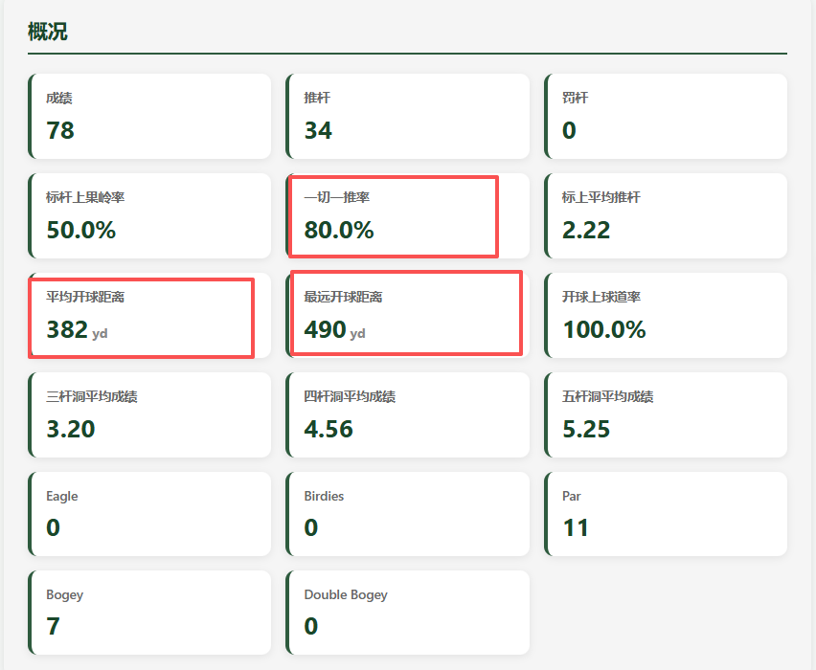
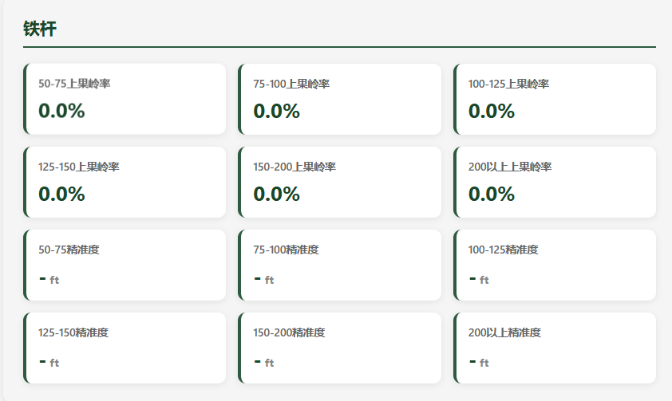
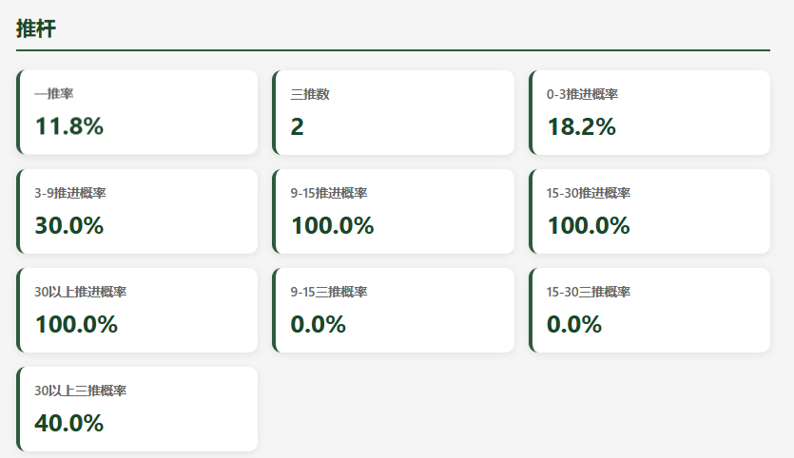
概况 | 成绩 | 78 | 开球 | 开球球道 | 100.00% | 铁杆 | 50-75上果岭率 | 100.00% |  | 切杆 | 0-10yd救球成功率 | 100.00% |  | 推杆 | 一推率 | 22.22%
 | 推杆 | 34 |  | 开球长草 | 0.00% |  | 75-100上果岭率 | 100.00% |  |  | 10-20yd救球成功率 | 40.00% |  |  | 三推数 | 2
 | 罚杆 | 0 |  | 开球沙坑 | 0.00% |  | 100-125上果岭率 | 16.67% |  |  | 20-30yd救球成功率 | 0.00% |  |  | 0-3推进概率 | 100.00%
 | 标杆上果岭率 | 50.00% |  | 开球直球 | 76.92% |  | 125-150上果岭率 | 60.00% |  |  | 30-40yd救球成功率 | 50.00% |  |  | 3-9推进概率 | 63.64%
 | 一切一推率 | 0.00% |  | 开球偏左 | 0.00% |  | 150-200上果岭率 | 100.00% |  |  | 40-50yd救球成功率 | - |  |  | 9-15推进概率 | 0.00%
 | 标上平均推杆 | 2.22 |  | 开球偏右 | 23.08% |  | 200以上上果岭率 | - |  |  | 0-10yd平均剩余 | 5 | ft |  | 15-30推进概率 | 0.00%
 | 平均开球距离 | 191.00 |  |  |  |  | 50-75精准度 | 28.5 | ft |  | 10-20yd平均剩余 | 12 | ft |  | 30以上推进概率 | 0.00%
 | 最远开球距离 | 237.00 |  |  |  |  | 75-100精准度 | 39 | ft |  | 20-30yd平均剩余 | 33 | ft |  | 9-15三推概率 | 0.00%
 | 开球上球道率 | 100.00% |  |  |  |  | 100-125精准度 | 14 | ft |  | 30-40yd平均剩余 | 13 | ft |  | 15-30三推概率 | 0.00%
 | 三杆洞平均成绩 | 3.20 |  |  |  |  | 125-150精准度 | 32 | ft |  | 40-50yd平均剩余 | - | ft |  | 30以上三推概率 | 40.00%
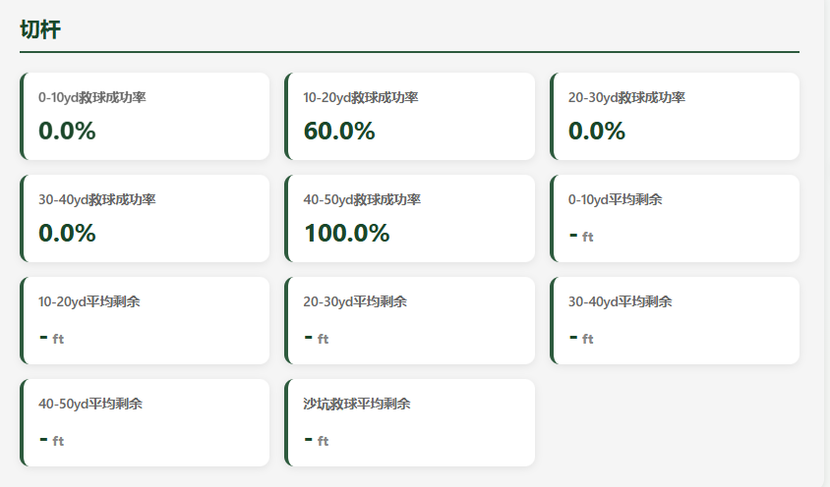
 | 四杆洞平均成绩 | 4.56 |  |  |  |  | 150-200精准度 | 21 | ft |  | 沙坑救球平均剩余 | 36 | ft
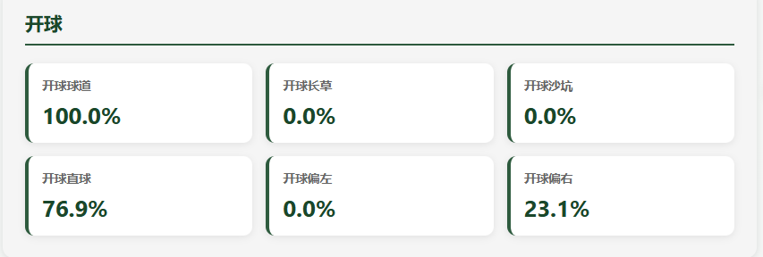
 | 五杆洞平均成绩 | 5.25 |  |  |  |  | 200以上精准度 | - | ft
 | Eagle | 0
 | Birdies | 0
 | Par | 11
 | Bogey | 7
 | Double Bogey | 0

